Описание
rmk_collection
1. Состав таблиц |  |  |  | Маленький и сильно упрощенный эмулятор работы банковской структуры. Его цель: 1. Отслеживать статус договора кредитования на всем промежутке его "жизни"; 2. Выявлять случаи нарушения клиентами своих обязательств; 3. Верно распределять договор сотрудникам для принятия мер по взысканю задолженности в соотвествии со степенью проблемности; 4. Учитывать желание клиента в дорчном погашении или реструктуризации договора;
№ | Таблица | Описание
1 | rm_cred_dogov | Кредитные договоры (история)
2 | rmk_cred_dogov | Кредитные договоры (сегодня)
3 | rm_zalog_dogov | Договоры залога
4 | rm_person | Физические лица
5 | rm_graph | Графики платежей
6 | rm_pays | Фактические гашения
7 | rm_task | Задачи
8 | rm_reestr_work | Агентсва/суды
9 | rm_restracting | Спецпрограммы/реструктризация
10 | rm_contacts | Перечень филиалов
11 | rm_worker | Отвественные сотрудники

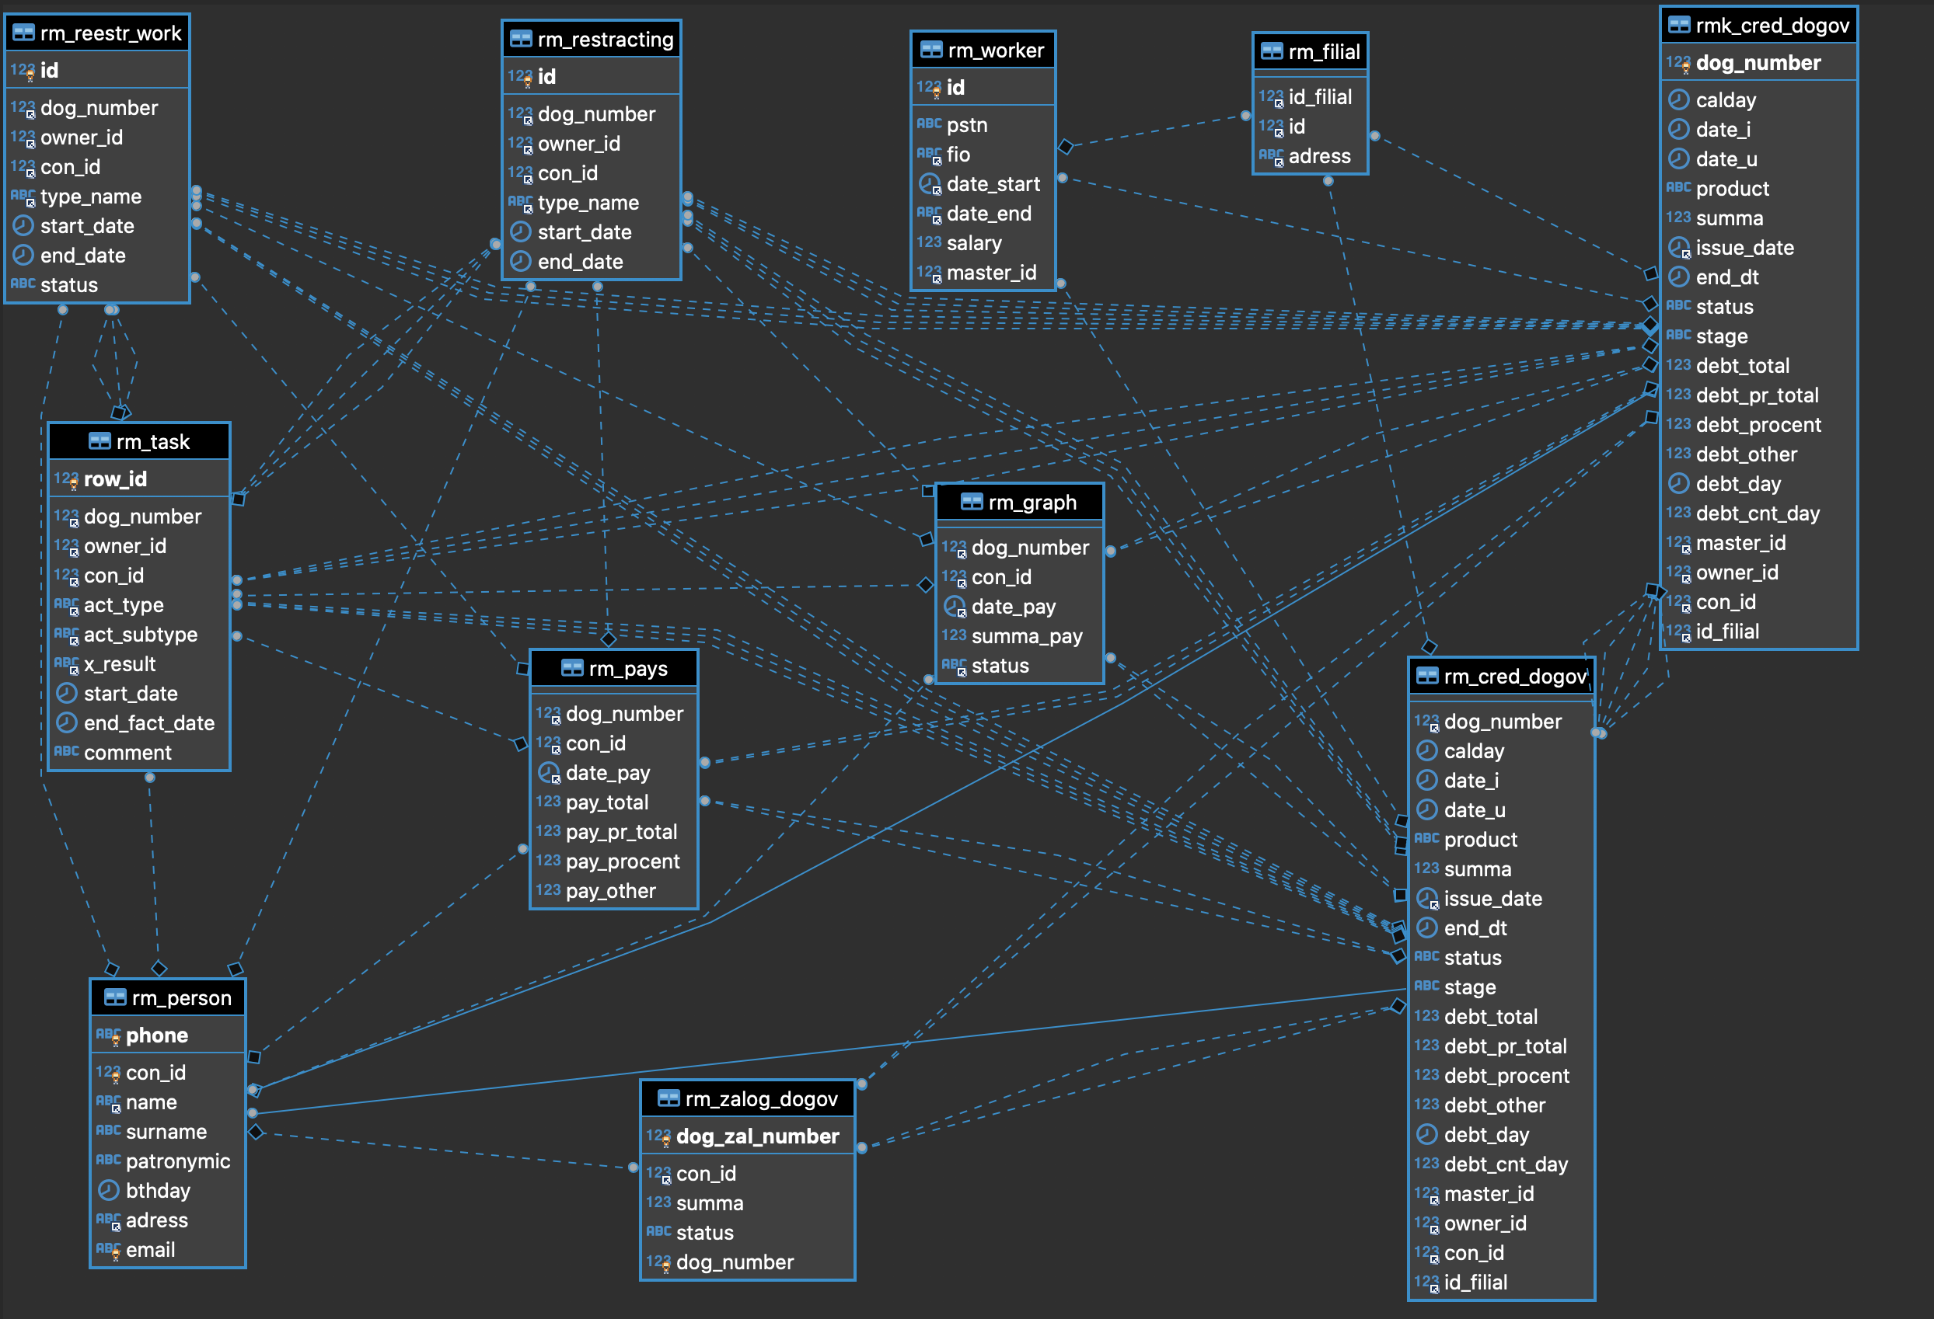
 |  |  |  |  | 3. Модель связей (ERDiagram)
2. Структуры и форматы таблиц
rmk_cred_dogov |  | Кредитные договоры (сегодня)
Название | Описание | Тип данных
dog_number | Идетификатор кредитного договора | serial primary key
date_i | дата добавления | DATETIME DEFAULT CURRENT_TIMESTAMP
date_u | дата изменения | DATETIME DEFAULT CURRENT_TIMESTAMP ON UPDATE CURRENT_TIMESTAMP
product | Продукт кредита | varchar(20) not null
summa | Сумма кредита | float unsigned not null
issue_date | Дата выдачи | date not null
end_dt | Дата окончания | date not null
status | Статус договора | enum('work', 'end', 'end_early') default 'work'
stage | Этап | varchar(50) not null
debt_total | Основной долг | float unsigned not null
debt_pr_total | Основной просроченный долг | float unsigned not null
debt_procent | Срочные и просроченные проценты | float unsigned not null
debt_other | Задолженность по госпошлине и прочим издержкам | float unsigned not null
debt_day | Дата выхода в просрочку | date
debt_cnt_day | Количество дней в просрочке | bigint unsigned
master_id | ID сотрудника добавившего запись | bigint unsigned not null
owner_id | ID отвественного | bigint unsigned not null
con_id | Идентификатор клиента | bigint unsigned not null
id_filial | ID филиала выдачи | bigint unsigned not null

rm_cred_dogov |  | Кредитные договоры (история)
Название | Описание | Тип данных
dog_number | Идетификатор кредитного договора | bigint unsigned not null
calday | Дата среза портфеля | date not null | foreign key
date_i | дата добавления | DATETIME DEFAULT CURRENT_TIMESTAMP
date_u | дата изменения | DATETIME DEFAULT CURRENT_TIMESTAMP ON UPDATE CURRENT_TIMESTAMP
product | Продукт кредита | varchar(20) not null
summa | Сумма кредита | float unsigned not null
issue_date | Дата выдачи | date not null
end_dt | Дата окончания | date not null
status | Статус договора | enum('work', 'end', 'end_early') default 'work'
stage | Этап | enum('monitoring', 'debtor', 'in_ska', 'in_court', 'in_restructing') default 'monitoring'
debt_total | Основной долг | float unsigned not null
debt_pr_total | Основной просроченный долг | float unsigned not null
debt_procent | Срочные и просроченные проценты | float unsigned not null
debt_other | Задолженность по госпошлине и прочим издержкам | float unsigned not null
debt_day | Дата выхода в просрочку | date
debt_cnt_day | Количество дней в просрочке | bigint unsigned
master_id | ID сотрудника добавившего запись | bigint unsigned not null | foreign key
owner_id | ID отвественного | bigint unsigned not null | foreign key
con_id | Идентификатор клиента | bigint unsigned not null | foreign key
id_filial | ID филиала выдачи | bigint unsigned not null | foreign key

rm_worker |  | Отвественные сотрудники
Название | Описание | Тип данных
id | ID сотрудника | serial primary key
pstn | Должность сотрудника | varchar(300) not null
fio | ФИО сотрудника | varchar (200) not null
date_start | Дата приема | date not null
date_end | Дата увольнения | date
salary | Зарплата сотрудника | float unsigned not null
master_id | ID сотрудника добавившего запись | bigint unsigned | foreign key
owner_id | ID отвественного | bigint unsigned | foreign key

rm_filial |  | Перечень филиалов
id_filial | ID филиала выдачи | bigint unsigned not null | foreign key
id | ID сотрудника | bigint unsigned not null | foreign key
adress | Адрес филиала | varchar(200) not null

rm_person |  | Физические лица
Название | Описание | Тип данных
con_id | Идентификатор клиента | bigint unsigned not null unique
name | Имя клиента | varchar(40) not null | foreign key
surname | Фамилия клиента | varchar(60) not null
patronymic | Отчество клиента | varchar(40)
bthday | дата рождения | date not null
adress | адрес регистрации клиента | varchar(300) not null
email | адрес электронной почты | varchar(120) not null unique
phone | номер телефона | bigint unsigned not null unique

rm_zalog_dogov |  | Договоры залога
Название | Описание | Тип данных
dog_zal_number | номер договора залога | serial primary key
con_id | id клиента | bigint unsigned not null | foreign key
summa | сумма договора залога | float unsigned not null
status | Статус договора залога | enum('in_client', 'in_bank', 'sell')
dog_number | Идетификатор кредитного договора | bigint unsigned not null unique | foreign key

rm_graph |  | Графики платежей | Демонстрационно
Название | Описание | Тип данных
dog_number | Идетификатор кредитного договора | bigint unsigned not null | foreign key
con_id | Идентификатор клиента | bigint unsigned not null | foreign key
date_pay | Дата платежа по графику | date is not null
summa_pay | Сумма платежа по графику | bigint unsigned not null
status | Статус гашения | bool default 0

rm_pays |  | Фактические гашения
Название | Описание | Тип данных
dog_number | Идетификатор кредитного договора | bigint unsigned not null | foreign key
con_id | Идентификатор клиента | bigint unsigned not null | foreign key
date_pay | Дата фактического гашения | date
pay_total | Гашение основного долга | float not null
pay_pr_total | Гашение просроченного основного долга | float not null
pay_procent | Гашение срочных и просроченных процентов | float not null
pay_other | Гашение госпошлины и прочих издержек | float not null

rm_task |  | Задачи
Название | Описание | Тип данных
row_id | ID задачи | serial primary key
dog_number | Идетификатор кредитного договора | bigint unsigned not null | foreign key
owner_id | ID отвественного | bigint unsigned not null | foreign key
con_id | Идентификатор клиента | bigint unsigned not null | foreign key
act_type | Тип задачи | varchar(100) not null
act_subtype | Подтип задачи | varchar(100) not null
x_result | Результат | varchar(100) not null
start_date | Дата начала | date not null
end_fact_date | Дата фактического окончания | date not null
comment | Комментарии | text

rm_restracting |  | Спецпрограммы/реструктризация
Название | Описание | Тип данных
id | ID записи | serial primary key
dog_number | Идетификатор кредитного договора | bigint unsigned not null | foreign key
owner_id | ID отвественного | bigint unsigned not null | foreign key
con_id | Идентификатор клиента | bigint unsigned not null | foreign key
type_name | Тип реструктуризации | varchar(100) not null
start_date | Дата начала реструктуризации | date not null
end_date | Дата окончания реструктуризации | date not null

rm_reestr_work |  | Агентсва/суды
Название | Описание | Тип данных
id | ID записи | serial primary key
dog_number | Идетификатор кредитного договора | bigint unsigned not null | foreign key
owner_id | ID отвественного | bigint unsigned not null | foreign key
con_id | Идентификатор клиента | bigint unsigned not null | foreign key
type_name | Тип мероприятий | varchar(100) not null
start_date | Дата начала | date not null
end_date | Дата окончания | date not null
status | Статус договора | bool default 0

